注册店铺
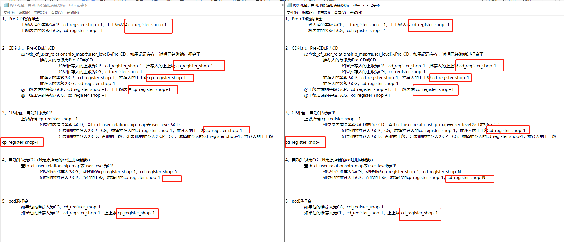
1、Pre-CD缴纳押金
 | 上级店铺的等级为CP，cd_register_shop +1，上上级店铺 cp_register_shop+1
 | 上级店铺的等级为CG，cd_register_shop +1

2、CD礼包、Pre-CD成为CD
 | ①查tb_cf_user_relationship_map表user_level为Pre-CD，如果记录存在，说明已经缴纳过押金了
 |  | 推荐人的等级为Pre-CD或CD
 |  |  | 如果推荐人的上级为CP，cd_register_shop-1，推荐人的上上级 cp_register_shop-1
 |  |  | 如果推荐人的上级为CG，cd_register_shop-1
 |  | 推荐人的等级为CP，cd_register_shop-1，推荐人的上上级 cp_register_shop-1
 |  | 推荐人的等级为CG，cd_register_shop-1
 | ②上级店铺的等级为CP，cd_register_shop +1，上上级店铺 cp_register_shop+1
 | ③上级店铺的等级为CG，cd_register_shop +1

3、CP礼包、自动升级为CP
 | 上级店铺 cp_register_shop +1
 |  | 如果该店铺原等级为CD，查tb_cf_user_relationship_map表user_level为CD |  | 蓝色标记一样
 |  |  | 如果他的推荐人为CP、CG，减掉推荐人的cd_register_shop-1，推荐人的上上级cp_register_shop-1
 |  |  | 如果他的推荐人为CD，查他的上级，如果他的推荐人为CP、CG，减掉推荐人的cd_register_shop-1，推荐人的上上级cp_register_shop-1

4、自动升级为CG（N为原店铺的cd注册店铺数）
 | 查tb_cf_user_relationship_map表user_level为CP
 |  | 如果他的推荐人为CG，减掉他的cp_register_shop-1，cd_register_shop-N |  | (N:user_level为CP；找其下Pre_CD,CD，有一个就累加1)
 |  | 如果他的推荐人为CP，查他的上级，减掉他的cd_register_shop-1 |  | N:查询CP汇总cd_register_shop
5、pcd退押金
 | 如果他的推荐人为CG，cd_register_shop-1
 | 如果他的推荐人为CP，cd_register_shop-1，上上级 cp_register_shop-1

